Sheet1
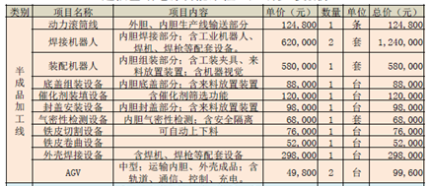
序号 | 人力 | 单班 | 两班制 | 备注
1 | 半成品 | 12 | 24 | 含焊接/阀组/线材
2 | 组装 | 8 | 16
3 | 测试 | 2 | 4
4 | 活化 | 2 | 4 | 含重整室/电堆
4 | 替补 | 4 | 8
5 | 班长 | 1 | 2 |  | 半成品组装使用自动化设备，如上所示，需要约2，844，000，但可以节省人力，装配区按照您之前在美的看到的，只买滚筒线，两边站人模式进行，预计590,000.总计3434400
6 | 文员 | 1 | 2
7 | 现场工程师 | 1 | 2
8 | 品质工程师 | 3 | 6 | 含来料/过程/出货
9 | 设备工程师 | 1 | 2
10 | 主管 | 1 | 2
11 | 经理 | 1 | 1
 | 汇总 | 37 | 73

